透明度、COD
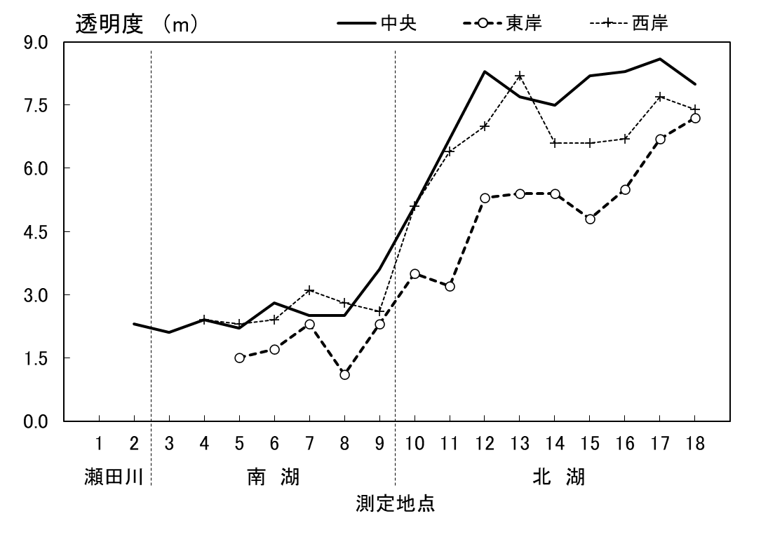
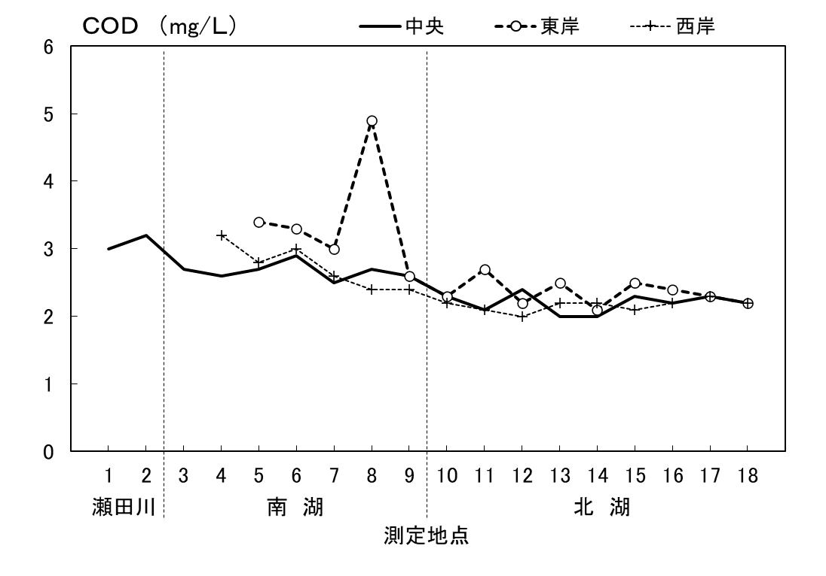
ケ 令和5年度 主要項目の平面分布

BOD、SS
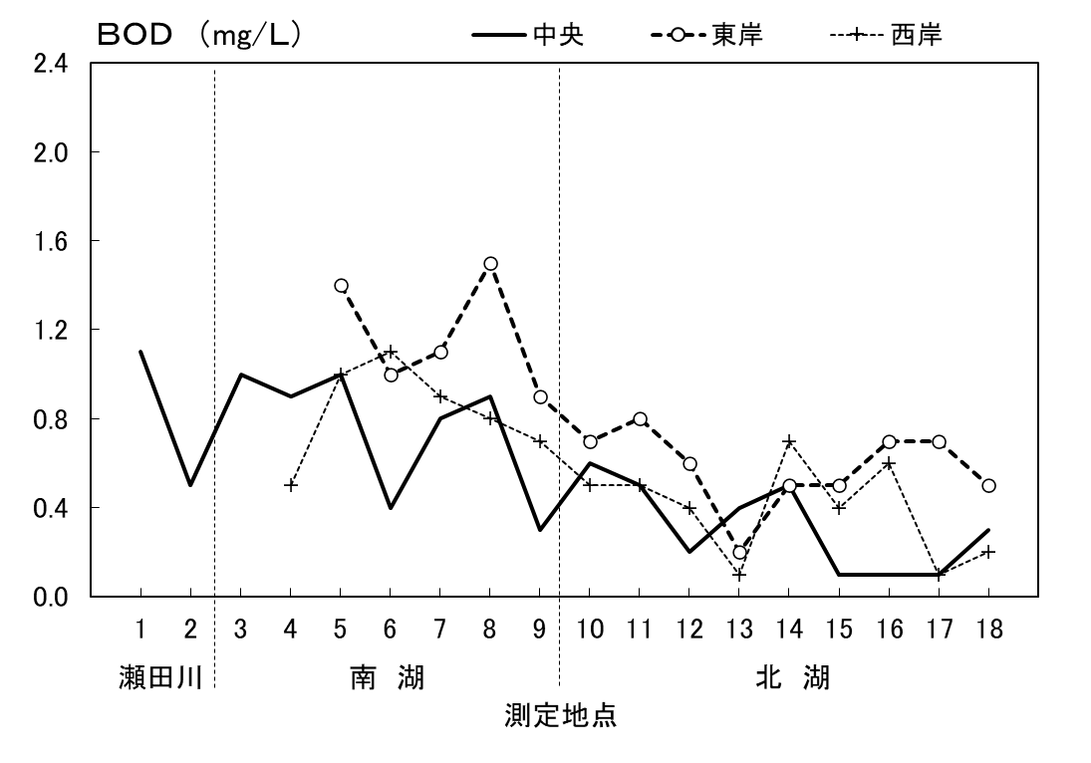



全窒素、全りん




